Portada
2025

.

PLAN ESTRATÉGICO SECTORIAL E INSTITUCIONAL
2023-2026
Versión 07
PLAN DE ACCIÓN INSTITUCIONAL
2025
Versión 02
2025/04/01

Direccionamiento Estratégico
PRESENTACIÓN PLAN ESTRATÉGICO INSTITUCIONAL 2022 - 2026

Contexto General. En el marco del Plan Nacional de Desarrollo 2022 – 2026 “Colombia Potencia Mundial de la Vida” y del Marco normativo para el sector de Ciencia, Tecnología e Innovación CTeI, el Ministerio define su hoja de ruta y apuesta para el cuatrienio 2023-2026, en línea con las directrices del Gobierno Nacional y las apuestas del sector de CTeI. Para este periodo y en articulación con las directrices del PND, el Ministerio basa su apuesta a través de las Políticas de Investigación e Innovación Orientadas por Misiones PIIOM. A continuación, se describen dichos elementos, los cuales son base para establecer los planes, programas y proyectos en el marco del actual Plan Nacional de Desarrollo (PND) 2022-2026. Misión. El Ministerio como rector del sector y del Sistema Nacional de Ciencia Tecnología e Innovación - SNCTI, formula y articula la política pública para la generación de conocimiento, la innovación, la apropiación social y la competitividad. Potencia las capacidades regionales y sectoriales de investigación e innovación para la consolidación de la sociedad del conocimiento. Igualmente, promueve al bienestar social, el desarrollo económico, productivo, sostenible y cultural del territorio y de sus pobladores. Visión. El Ministerio de Ciencia, Tecnología e Innovación será reconocido como el propulsor de la transformación de Colombia hacia una Sociedad del Conocimiento y por enfrentar los retos y desafíos de la cuarta revolución industrial. Igualmente, será identificado por su liderazgo e impacto en las regiones y por promover su Desarrollo Sostenible desde la investigación y la innovación, a través de la articulación Universidad, Empresa, Estado y Sociedad. Objetivos estratégicos 2022-2026: El Ministerio de Ciencia, Tecnología e Innovación propuso y definió los objetivos estratégicos base para la definición de la hoja de ruta del ministerio para el periodo 2023-2026 a través de distintas sesiones de trabajo realizadas finalizando el 2022 con las distintas á

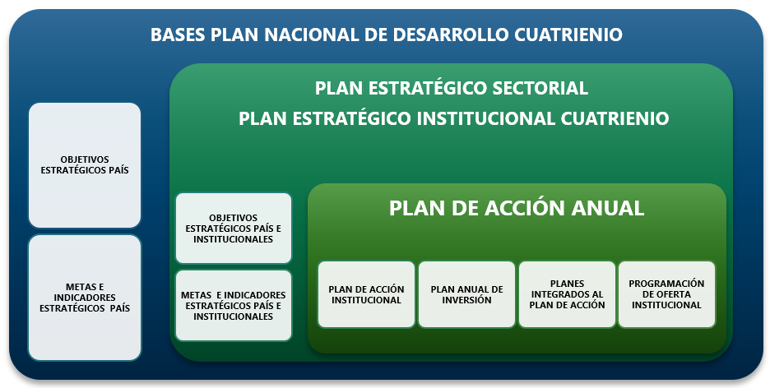 Articulación PND y la planeación estratégica del Ministerio de Ciencia, Tecnología e Innovación (gráfica indicativa).

